環境構築
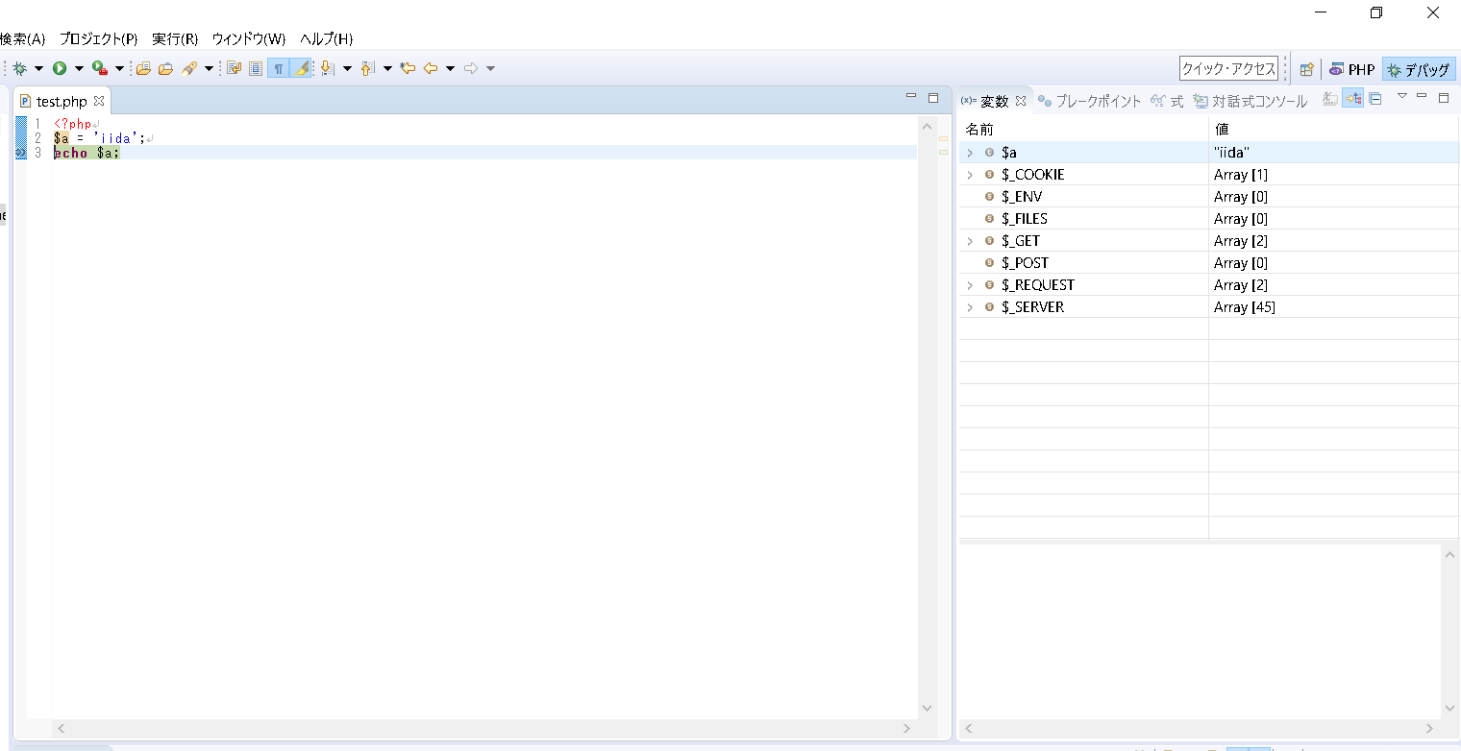
環境構築

 | 1. | eclipseのダウンロード
 | 2. | xamppのダウンロード
 | 3. | ワークスペースの設定
 | 4. | phpプロジェクトの作成
 | 5. | phpファイルの作成
 | 6. | php.iniの編集
 | 7. | デバッグの構成
 | 8. | 外部ブラウザ起動の設定
 | 9. | デバッグの実行

eclipseのダウンロード

 | C:\pleiades.php

xamppのダウンロード
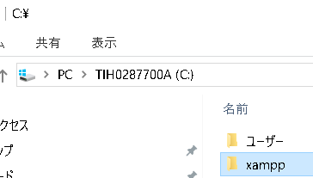

 | C:\xampp

ワークスペースの設定
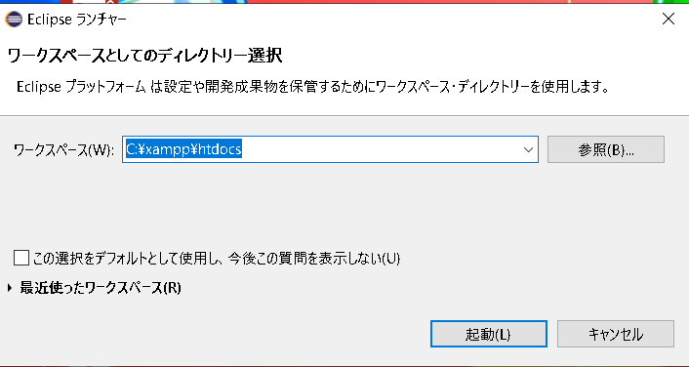

phpプロジェクトの作成
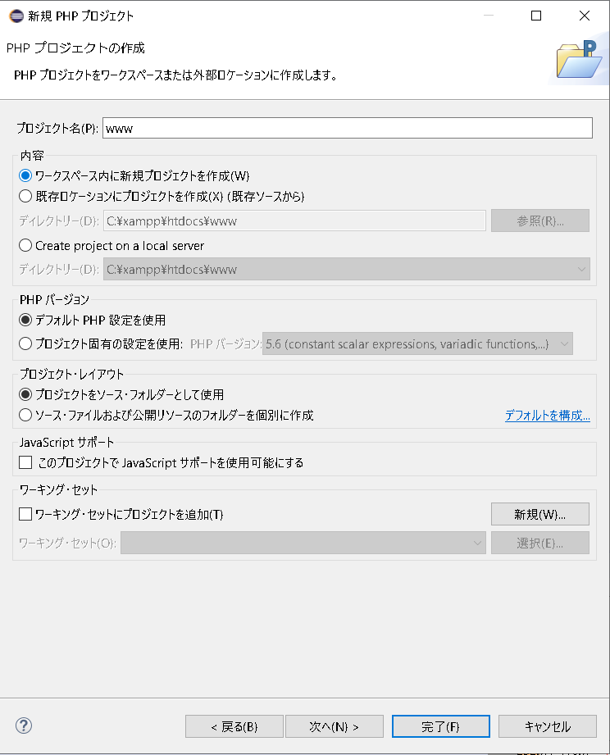

phpファイルの作成
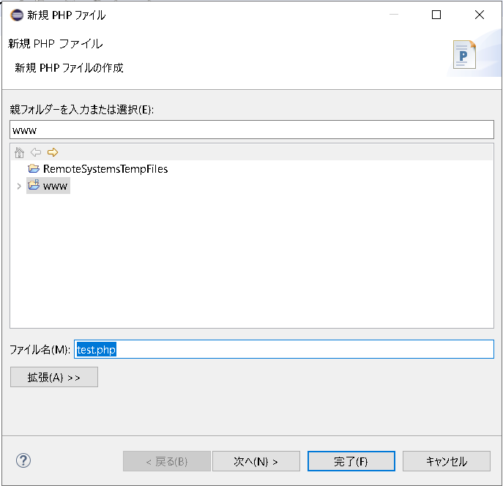

php.iniの編集
 | C:\xampp\php\php.ini

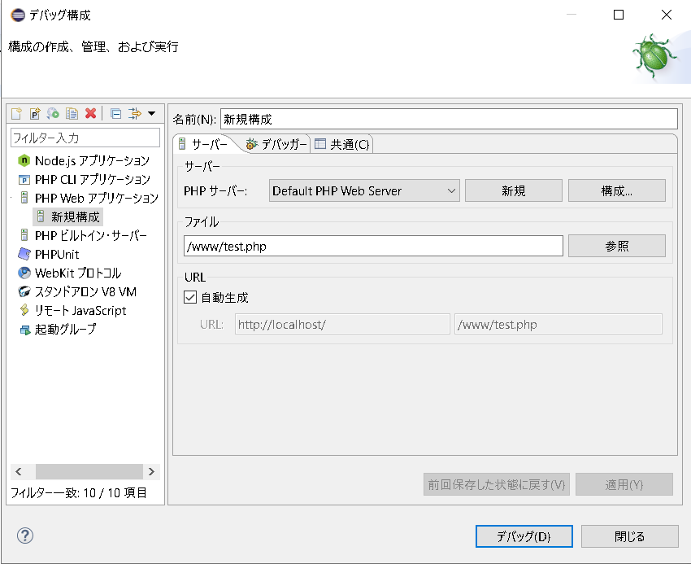
デバッグの構成

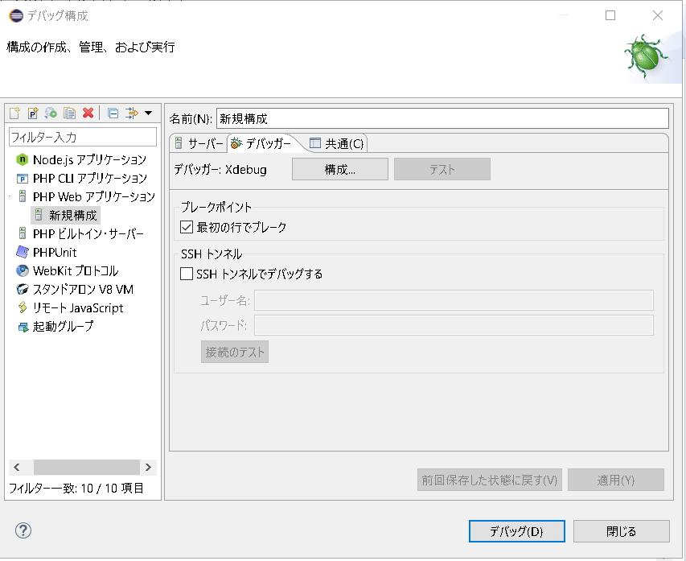

チェック外す

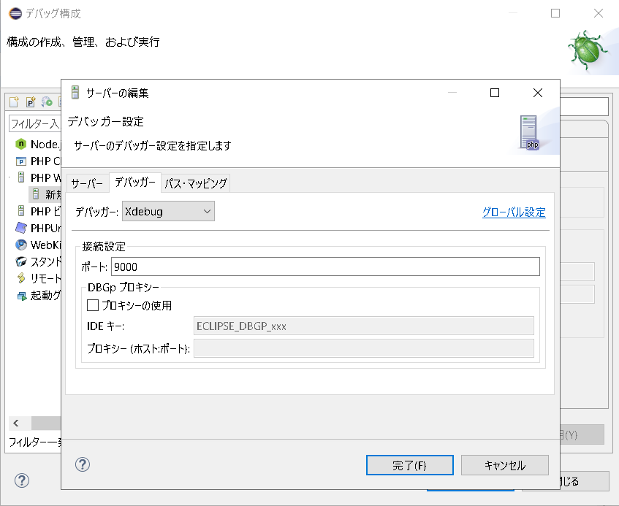

外部ブラウザ起動の設定
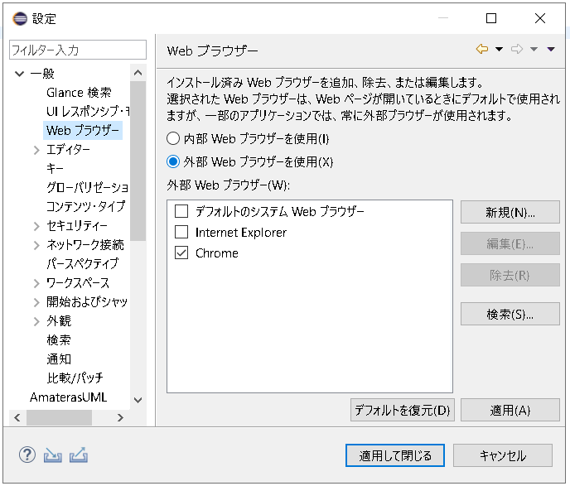

デバッグの実行

